关系图
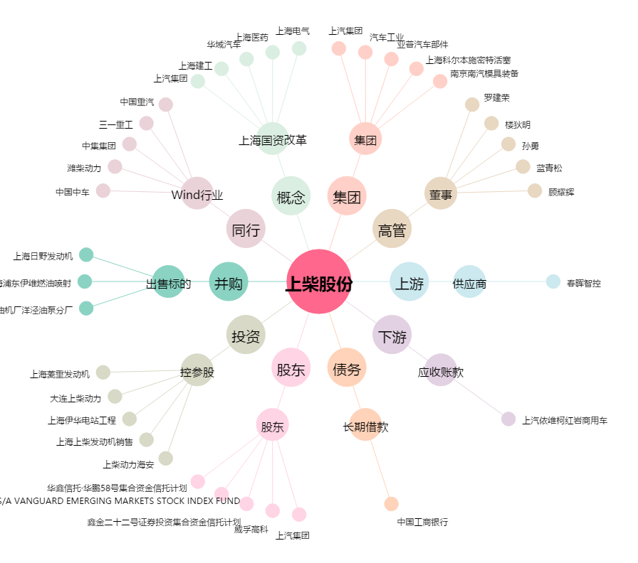
上柴股份[600841.SH] - 关系概览图

